Sheet1
前提条件
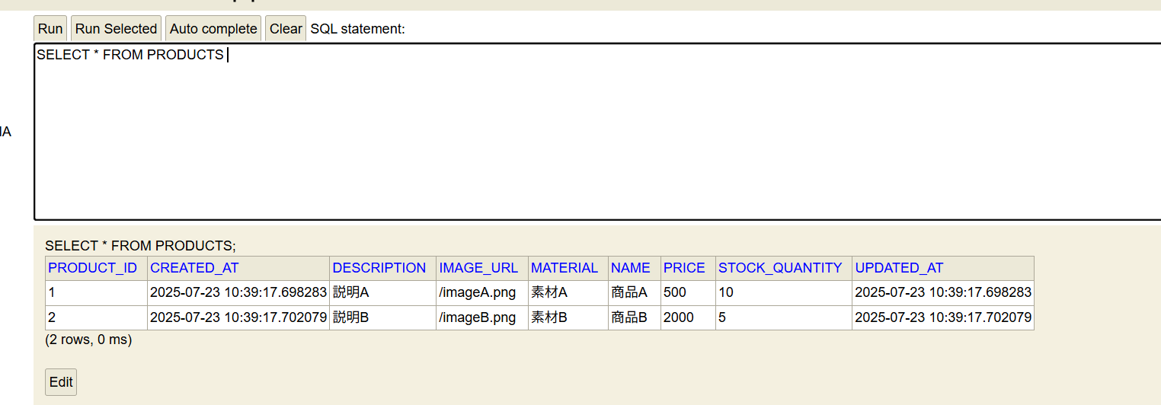

期待結果

